Index (2)
LOGO บริษัท

Index

 | Cover

 | Index

 | Purpose

 | Flow

 | Work standard

 |  | 1-1 | รับคำร้องการเพิ่มกำลังคนจากส่วนงานต่างๆ

 |  | 1-2 | ตรวจสอบ job description

 |  | 1-3 | ประกาศรับสมัครงานตามช่องทางต่างๆ

 |  | 1-4 | คัดเลือกใบสมัคร

 |  | 1-5 | ติดต่อส่วนงานที่เกี่ยวข้องเพื่อนัดวันและเวลาในการสัมภาษณ์งาน

 |  | 1-6 | โทรสัมภาษณ์ผู้สมัครเบื้องต้น และ นัดวันเวลา และสถานที่ในการสัมภาษณ์งาน

 |  | 1-7 | แจ้งรายละเอียดการสัมภาษณ์งาน

 |  | 1-8 | เก็บเอกสารต่างๆจากผู้สมัคร

 |  | 1-9 | ผู้สมัครทำข้อสอบวัดความรู้พื้นฐาน

 |  | 1-10 | เก็บข้อสอบ และ ตรวจข้อสอบ

 |  | 1-11 | รวบรวมเอกสารต่างๆ และ คะแนนสอบ ให้กับหัวหน้างานที่เข้าสัมภาษณ์

 |  | 1-12 | หัวหน้างานเข้าห้องสัมภาษณ์

 |  | 1-13 | ตรวจสอบความเรียบร้อยของหัวหน้างานและเอกสารต่างๆ

 |  | 1-14 | เชิญผู้สมัครเข้าสัมภาษณ์

 |  | 1-15 | สัมภาษณ์งาน

 |  | 1-16 | รวบรวมผลการสัมภาษณ์

 |  | 1-17 | ทำ Blacklist Check

 |  | 1-18 | ประกาศผลการสัมภาษณ์ นัดวันเซ็นต์สัญญาจ้างงาน แจ้งให้เปิดบัญชีธนาคารที่กำหนด

Index

 |  | 1-19 | เก็บเอกสาร (สำเนาสมุดบัญชีธนาคาร)

 |  | 1-20 | เซ็นต์สัญญาจ้างงาน

 |  | 1-21 | เก็บสัญญาการจ้างงาน

 |  | 1-22 | ถ่ายรูปบัตรพนักงาน

 |  | 1-23 | นัดวันมาปฐมนิเทศพนักงานใหม่ และ วันเริ่มงาน

 |  | 1-24 | ส่งสำเนาสมุดบัญชีธนาคารให้กับทาง Pay roll

 |  | 1-25 | ปฐมนิเทศพนักงานใหม่

 |  | 1-26 | แจกบัตรพนักงาน

 |  | 1-27 | ติดต่อส่วนงานต่างๆ เพื่อมารับพนักงานไปแผนก

 |  | 1-28 | หัวหน้างานแจ้งผลการประเมินทดลองงาน

 |  | 1-29 | ทำเอกสารผ่าน/ไม่ผ่านทดลองงาน

 |  | 1-30 | ส่งเอกสารทดลองงานให้หัวหน้างาน

 |  | 1-31 | หัวหน้างานแจ้งผลการทดลองงาน

Purpose
LOGO บริษัท

Purpose / Objective

 | เพื่อใช้เป็นคู่มือการปฏิบัติงานของพนักงานที่รับผิดชอบ การสรรหาพนักงานใหม่

1-1 (2)
LOGO บริษัท

Work Flow

ส่วนงานต่างๆ
Recruiter
ผู้สมัคร

1-1

ร้องขอการเพิ่มอัตรากำลังคน
รับคำร้องการเพิ่มกำลังคนจากส่วนงานต่างๆ

1-2
ตรวจสอบ job description

1-3
ประกาศรับสมัครทางช่องทางต่างๆ
สมัครงาน

1-5
1-4
นัดวันสัมภาษณ์
คัดเลือกใบสมัคร

1-6
โทรสัมภาษณ์ผู้สมัครเบื้องต้น
สัมภาษณ์เบื้อง้ตน

1-7
แจ้งรายละเอียดการสัมภาษณ์

1-8

เก็บเอกสารต่างๆ

1-9

แจกข้อสอบ
ทำข้อสอบวัดความรู้พื้นฐาน

1-10
เก็บข้อสอบ ตรวจข้อสอบ

1-11
รวบรวมเอกสารต่างๆ และคะแนนสอบให้หัวหน้างาน

1-12

หัวหน้างานเข้าห้องสัมภาษณ์

Work Flow

ส่วนงานต่างๆ
Recruiter
ผู้สมัคร

1-13

ตรวจสอบความเรียบร้อยของหัวหน้างานและเอกสารต่างๆ

1-14
เชิญผู้สมัครเข้าสัมภาษณ์

1-15
1-15
สัมภาณ์พนักงาน
สัมภาณ์งาน

คัดเลือกผู้ที่ผ่านการสัมภาษณ์
รอผลการสัมภาษณ์

1-16
รวบรวมผลการสัมภาษณ์

1-17
ทำ Blacklist Check

1-18
ประกาศผลการสัมภาษณ์
แจ้งผลกาสัมภาษณ์ เปิดบัญชีธนาคาร

1-19
เก็บเอกสาร (สำเนาสมุดบัญชีธนาคาร)

1-20
แจกเอกสารการจ้างงานและแจ้งค่าตอบแทน
เซ็นต์สัญญาจ้างงาน

1-21
เก็บสัญญาการจ้างงาน

1-22
ถ่ายรูปบัตรพนักงาน
ถ่ายรูปบัตรพนักงาน

Work Flow

ส่วนงานต่างๆ
Recruiter
ผู้สมัคร

1-23
แจ้งวันปฐมนิเทศพนักงานใหม่ และ วันเริ่มงาน

1-24
ส่งสำเนาสมุดบัญชีธนาคารให้กับทางPay roll
มาบริษัท

1-25
ปฐมนิเทศพนักงานใหม่
เข้ารับการปฐมนิเทศ

1-26
แจกบัตรพนักงาน
รับบัตรพนักงาน

1-27
ติดต่อหัวหน้างงาน เพื่อมารับพนักงานไปแผนก

หัวหน้างงานมารับพนักงานใหม่

เข้าแผนกของตนเอง

ปฏิบัติงาน

1-28
รับผลการประเมิน
ประเมินผลการทำงาน

1-29
ทำเอกสารการผ่าน/ไม่ผ่านการทดลองงาน

รับเอกสารการทดลองงาน

1-30
แจ้งผลการทดลองงาน

1-1
LOGO บริษัท

NO |  |  | 1-1 | สรุปรายชื่อผู้สอบผ่านภาคปฏิบัติ

 | 1. | สรุปรายชื่อผู้สอบผ่านภาคปฏิบัติ

 |  | 1.1 | สรุปรายชื่อผู้ที่สอบผ่านภาคปฎิบัติ เพื่อทำเอกสารสำหรับการ จ่ายค่าตอบแทนทักษะช่างเทคนิค
 |  |  | และจัดพิธีมอบใบประกาศนียบัตร

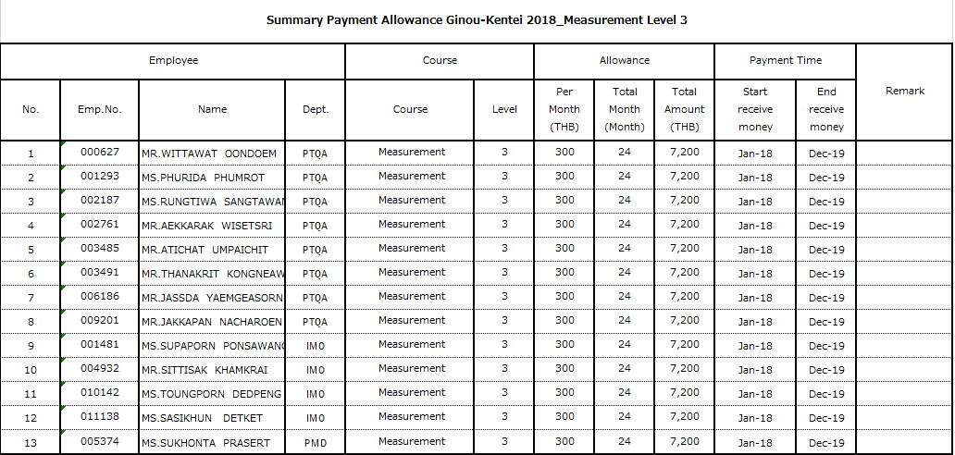

Note

